Deckblatt
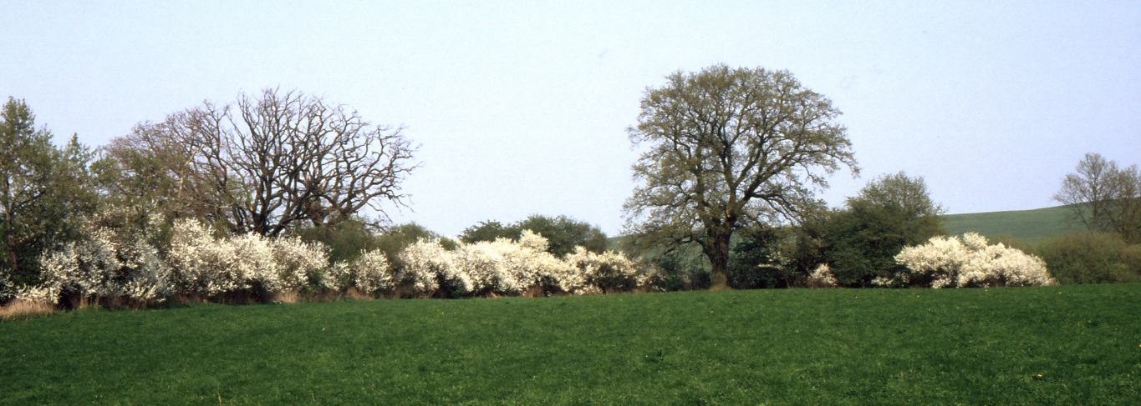
 | Statistische Hefte Wahlen 2014
 | Wahlheft 1/2017
 | Kommunalwahlen in Mecklenburg-Vorpommern am 25. Mai 2014
 | Kreistage der Landkreise und Gemeindevertretungen der kreisfreien Städte
 | - endgültiges Ergebnis -

Vorwort
Vorwort

Am 25. Mai 2014 waren rund 1,38 Millionen Wahlberechtigte aus Mecklenburg-Vorpommern zur Teilnahme an den Kommunalwahlen in den Landkreisen, kreisfreien Städten und Gemeinden aufgerufen; wahlberechtigt waren auch die in Mecklenburg-Vorpommern lebenden Unionsbürgerinnen und Unionsbürger.
Gewählt wurden die Kreistage und Vertretungen der kreisfreien Städte, die Gemeindevertretungen und die ehrenamtlichen Bürgermeisterinnen und Bürgermeister der Gemeinden. Im Landkreis Nordwestmecklenburg fand gleichzeitig die Wahl der Landrätin/des Landrates statt.
In den sechs Kreistagen der Landkreise waren 422 Mandate zu besetzen, in der kreisfreien Stadt Rostock 53 und in der kreisfreien Stadt Schwerin 45, zusammen also 520 Mandate. Dafür stellten sich insgesamt 2 418 Kandidatinnen und Kandidaten zur Wahl.
Das vorliegende Statistische Heft enthält die endgültigen Kommunalwahlergebnisse 2014 für die Wahlen der Kreistage der Landkreise und der Gemeindevertretungen der kreisfreien Städte.
Neben den Vorbemerkungen mit Erläuterungen zu Methodik und Begriffen, einer Übersicht der teilnehmenden Parteien und Wählergruppen sowie einer Wahlgebietsübersicht werden die Wahlergebnisse als Landesergebnis sowie nach Landkreisen und kreisfreien Städten tabellarisch und grafisch dargestellt. Des Weiteren sind die Ergebnisse der Wahl der Kreistage der Landkreise und der Gemeindevertretungen der kreisfreien Städte nach Gemeinden Bestandteil dieser Veröffentlichung. Ergebnisänderungen, die sich gegebenenfalls auf Grund von anhängigen Einsprüchen gegen die Gültigkeit der Wahl ergeben, sind in diesem Heft nicht berücksichtigt.
Zeitgleich mit den Kommunalwahlen in Mecklenburg-Vorpommern fand die Europawahl statt. Rund 18 000 ehren-amtliche Wahlhelferinnen und Wahlhelfer haben in den 2 030 Urnen- und Briefwahlbezirken dafür gesorgt, dass die Wahlen reibungslos verlaufen sind und die Ergebnisse trotz der mehrfachen Belastung zeitnah festgestellt werden konnten.
Bei allen ehrenamtlichen Wahlhelferinnen und Wahlhelfern ebenso wie bei den Mitarbeiterinnen und Mitarbeitern der Gemeindewahlbehörden, der Kreiswahlleitungen und des Landesamtes für innere Verwaltung bedanke ich mich sehr herzlich für ihren engagierten Beitrag zum Gelingen der Wahlen.

Schwerin, April 2017 | Doris Petersen-Goes
 | Landeswahlleiterin und
 | Leiterin des Statistischen Amtes
 | Mecklenburg-Vorpommern

1.1
1 Vorbemerkungen
1.1 Erläuterungen zu Methodik und Begriffen
Die nachfolgenden Erläuterungen zur Methodik und zu den Begriffen beziehen sich auf die Veröffentlichung der Wahlergebnisse zu den Kreistagen der Landkreise sowie zu den Gemeindevertretungen der kreisfreien Städte.
Rechtsgrundlagen
- Grundgesetz für die Bundesrepublik Deutschland in der im BGBl. Teil III, Gliederungsnummer 100-1,veröffent- lichten bereinigten Fassung, das zuletzt durch Gesetz vom 11. Juli 2012 (BGBl. I S. 1478) geändert worden ist, - Verfassung des Landes Mecklenburg-Vorpommern vom 23. Mai 1993 (GVOBl. M-V S. 372), die zuletzt durch Gesetz vom 30. Juni 2011 (GVOBl. M-V S. 375) geändert worden ist, - Landes- und Kommunalwahlgesetz (LKWG M-V) vom 16. Dezember 2010 (GVOBl. M-V S. 690), das durch Gesetz vom 25. November 2013 (GVOBl. M-V S. 658) geändert worden ist, - Landes- und Kommunalwahlordnung (LKWO M-V) vom 2. März 2011 (GVOBl. M-V S. 94), die durch Verord- nung vom 17. Dezember 2013 (GVOBl. M-V S. 759) geändert worden ist, - Verwaltungsvorschrift über die Vorbereitung und Durchführung von Wahlen nach dem Landes- und Kommunal- wahlgesetz, insbesondere der Europa- und Kommunalwahlen am 25. Mai 2014, vom 4. Februar 2014 (AmtsBl. M-V S. 79).
Wahlperiode und Wahlzeit
Die Wahlperiode der am 4. September 2011 aus Anlass der Landkreisneuordnung erstmals gewählten Kreistage der Landkreise Rostock, Mecklenburgische Seenplatte, Vorpommern-Rügen, Nordwestmecklenburg, Vorpommern-Greifswald und Ludwigslust-Parchim dauerte nach Maßgabe des § 32 Absatz 3 des Landkreisneuordnungsgesetzes vom 12. Juli 2010 (GVOBl. M-V S. 366) zwei Jahre, acht Monate und drei Wochen. Als Teil der regelmäßigen Kommunalwahlen werden die Kreistage der Landkreise ebenso wie die Gemeindevertretungen der kreisfreien Städte wiederum für die Dauer von fünf Jahren gewählt. Die nächsten Kommunalwahlen werden im Jahr 2019 an einem von der Landesregierung zu bestimmenden Sonntag stattfinden.
Wahlberechtigte
Wahlberechtigt sind nach § 4 Absatz 2 LKWG M-V alle Deutschen im Sinne des Artikels 116 Absatz 1 des Grundgesetzes sowie alle Staatsangehörige der übrigen Mitgliedstaaten der Europäischen Union (Unionsbürger), die am Wahltag
- das 16. Lebensjahr vollendet haben, - seit mindestens 37 Tagen a) im Wahlgebiet eine Wohnung, bei mehreren Wohnungen ihre Hauptwohnung haben oder b) sich, ohne eine Wohnung zu haben, sonst gewöhnlich dort aufhalten, - nicht nach § 5 LKWG M-V vom Wahlrecht ausgeschlossen sind.
Wählbarkeit
Wählbar sind alle wahlberechtigten Deutschen und Unionsbürger, die am Wahltag das 18. Lebensjahr vollendet haben und seit mindestens drei Monaten im Wahlgebiet ihre Hauptwohnung haben oder sich, ohne eine Wohnung zu haben, sonst gewöhnlich dort aufhalten und ihre Wählbarkeit oder Fähigkeit zur Bekleidung öffentlicher Ämter nicht infolge eines Richterspruches in der Bundesrepublik Deutschland oder durch eine zivil- oder strafrechtliche Einzelfallentscheidung im Herkunftsmitgliedstaat (Unionsbürger) verloren haben.
Wähler, Wahlbeteiligung
Wähler ist der Wahlberechtigte, der seinen Stimmzettel abgegeben hat bzw. dessen Wahlbrief nicht zurückgewiesen wurde. Die Wahlbeteiligung weist den Anteil der Wähler an den Wahlberechtigten aus.
Wahlgebiet, Wahlbereich, Wahlbezirk
Wahlgebiet ist für die Wahl der Gemeindevertretung das Gebiet der kreisfreien Stadt und für die Kreistagswahl das Gebiet des Landkreises. Die kreisfreien Städte und die Gebiete der Landkreise sind in mehrere Wahlbereiche eingeteilt. Jeder Wahlbereich ist je nach Größe in mehrere Wahlbezirke eingeteilt. Die Urnenwahlbezirke der Kommunalwahlen stimmen mit den Urnenwahlbezirken der gleichzeitig durchgeführten Europawahl überein.
Wahlsystem, abgegebene Stimmen
Gewählt wird nach dem System einer Kombination von Verhältniswahl mit Persönlichkeitselementen. Jeder Wähler hat drei Stimmen. Er kann seine Stimmen
- auf einen einzigen Bewerber „häufen“ (kumulieren) oder - beliebig auf mehrere Bewerber desselben Wahlvorschlages oder verschiedener Wahlvorschläge verteilen (panaschieren).

Gültige Stimmen
Gültig sind Stimmen, wenn die Stimmabgabe den gesetzlichen Festlegungen entsprechend erfolgt. Enthält der Stimmzettel eine, aber weniger als drei abgegebene Stimmen, werden die nicht abgegebenen Stimmen nicht als ungültig gewertet.
Ungültige Stimmen
Ungültig sind Stimmen, wenn der Stimmzettel nicht unter Verantwortung der Wahlleitung hergestellt oder für andere Wahlbereiche gültig ist, keine Kennzeichnung enthält, den Willen des Wählers nicht zweifelsfrei erkennen lässt, einen Zusatz oder Vorbehalt enthält oder mehr als drei Stimmen abgegeben worden sind.
Sitzverteilung
Die Anzahl der Sitze in den Gemeindevertretungen der kreisfreien Städte richtet sich gemäß § 60 Absatz 2 LKWG nach deren Einwohnerzahl und beträgt 45 Sitze im Fall der kreisfreien Stadt Schwerin und 53 Sitze im Fall der kreisfreien Stadt Rostock.
Die Anzahl der Mitglieder des Kreistages richtet sich nach deren Einwohnerzahl und beträgt gemäß § 60 Absatz 3 Satz 1 LKWG M-V in Landkreisen mit bis zu 175 000 Einwohnern 61 Mitglieder und über 175 000 Einwohnern 69 Mitglieder. In Landkreisen, deren Gebiet sich über eine Fläche von mehr als 4 000 Quadratkilometern erstreckt, erhöht sich die Zahl der zu wählenden Kreistagsmitglieder jeweils um acht.
Als Berechnungsgrundlage für die Anzahl der Kreistagsmitglieder/Gemeindevertreter bestimmte das Ministerium für Inneres und Sport Mecklenburg-Vorpommern gemäß § 60 Absatz 5 LKWG M-V den 31. Dezember 2012 als Stichtag für die Ermittlung der fortgeschriebenen Bevölkerungszahl.
Bei der Berechnung der Sitzverteilung gilt keine Sperrklausel.
Die Verteilung der Sitze auf die Wahlvorschläge erfolgt nach dem Proportionalverfahren Hare/Niemeyer. Die Gesamtzahl der Sitze, vervielfacht mit der Zahl der Stimmen, die ein Wahlvorschlag im Wahlgebiet erhalten hat, wird durch die Gesamtzahl der Stimmen aller Wahlvorschläge geteilt. Jeder Wahlvorschlag erhält zunächst so viele Sitze, wie ganze Zahlen auf ihn entfallen. Weitere noch zu vergebende Sitze sind den Wahlvorschlägen in der Reihenfolge der höchsten Zahlenbruchteile gemäß vorhergehender Berechnung zuzuteilen.
Die in der Veröffentlichung ausgewiesenen Sitze entsprechen rechnerisch der Gesamtzahl der erreichten Sitze für jeden Wahlvorschlagsträger. Dabei können auf eine Partei/Wählergruppe oder einen Einzelbewerber mehr Sitze entfallen, als Bewerber vorhanden sind. Die Gesamtzahl der erreichten Sitze kann somit von den tatsächlich besetzten Sitzen abweichen.
Briefwahl
Das Briefwahlergebnis kann in das Wahlergebnis eines oder mehrerer Urnenwahlbezirke des Wahlbereiches der Gemeinde einbezogen werden. Es darf auch durch gesondert gebildete Briefwahlvorstände festgestellt werden, wenn dadurch das Wahlgeheimnis nicht gefährdet wird.
Da die Einbeziehung der Briefwahl in die Urnenwahl überwiegt, werden die Briefwahlergebnisse nicht gesondert ausgewiesen.
Vergleiche zu den vorangegangenen Kommunalwahlen
Zu Vergleichszwecken sind in diese Veröffentlichung Ergebnisse der vorangegangenen Kommunalwahlen aufgenommen worden.
Aus Anlass der in § 2 des Landkreisneuordnungsgesetzes vom 12. Juli 2010 (GVOBl. M-V S. 366) gesetzlich bestimmten Bildung von sechs neuen Landkreisen, die am 4. September 2011 an die Stelle der bisherigen zwölf Landkreise und der bislang kreisfreien Hansestädte Greifswald, Stralsund und Wismar sowie der Stadt Neubrandenburg traten, wurden am 4. September 2011 die Kreistage der Landkreise neu gewählt. Gemäß § 32 Absatz 3 des Landkreisneuordnungsgesetzes reichte deren Wahlperiode bis zu den regelmäßigen Kommunalwahlen am 25. Mai 2014. Die letzten regelmäßigen Kommunalwahlen fanden am 7. Juni 2009 statt.
Deshalb untergliedern sich Vergleiche der Ergebnisse auf Landesebene im Kapitel 2 - Wahlergebnisse im Überblick - zum einen auf die Betrachtung der Wahl der Kreistage der Landkreise und der Gemeindevertretungen der kreisfreien Städte Rostock und Schwerin gegenüber dem Wahljahr 2009 (regelmäßige Kommunalwahlen) und zum anderen ausschließlich auf die Betrachtung der Wahl der Kreistage der Landkreise gegenüber dem Wahljahr 2011.
Ebenso sind im Kapitel 3 - Wahlergebnisse in Tabellen - für die kreisfreien Städte Rostock und Schwerin zu Vergleichszwecken die Ergebnisse der regelmäßigen Kommunalwahlen 2009 heranzuziehen; für die Landkreise bilden die Kommunalwahlen 2011 den Vergleichsmaßstab. Ausgewiesen werden die Parteien CDU, SPD, DIE LINKE, GRÜNE, NPD, FDP und AfD sowie die Einzelbewerber. Alle übrigen Parteien und Wählergruppen sind unter „Sonstige“ zusammengefasst.
In Tabelle 3.5 sind die Ergebnisse von Einzelbewerbern sowie übrigen Parteien und Wählergruppen, die sich 2014 nicht wieder zur Wahl stellten, unter „Sonstige“ ausgewiesen.

3.5
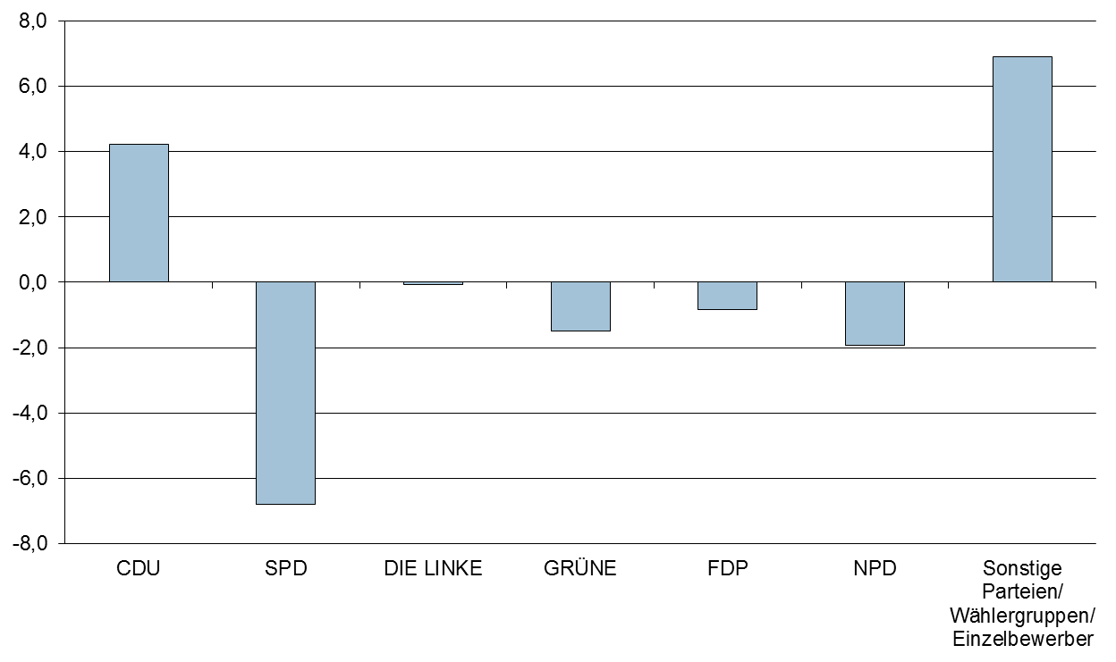
3.5 Wahl der Kreistage der Landkreise und der Gemeindevertretungen der kreisfreien Städte

3.5.1 Wahlgebiet: |  |  | Rostock, kreisfreie Stadt

Wahl der Gemeindevertretung der kreisfreien Städte

Merkmal | 2014-05-25 |  |  | 2009-06-07
 | Stimmen |  | Gesamtzahl der Sitze in den Kreistagen bzw. Gemeinde- vertretungen | Stimmen |  | Gesamtzahl der Sitze in den Kreistagen bzw. Gemeinde- vertretungen
 | Anzahl | % |  | Anzahl | %

Wahlberechtigte | 173,518 |  |  | 171,343
Wähler | 70,237 | 40.5 |  | 74,042 | 43.2
Ungültige Stimmen | 3,265 | 1.6 |  | 4,414 | 2.0
Gültige Stimmen | 202,351 | 98.4 | 53 | 214,380 | 98.0 | 53
davon entfallen auf
CDU | 41,506 | 20.5 | 11 | 37,327 | 17.4 | 9
DIE LINKE | 53,427 | 26.4 | 14 | 50,787 | 23.7 | 13
SPD | 34,306 | 17.0 | 9 | 39,372 | 18.4 | 10
FDP | 5,052 | 2.5 | 1 | 17,941 | 8.4 | 4
GRÜNE | 23,112 | 11.4 | 6 | 21,449 | 10.0 | 5
NPD | 3,520 | 1.7 | 1 | 6,493 | 3.0 | 2
AfD | 8,964 | 4.4 | 2 | x | x | x
AUFBRUCH 09 | 3,039 | 1.5 | 1 | 4,115 | 1.9 | 1
GRAUE | 1,550 | 0.8 | 1 | x | x | x
UFR | 16,372 | 8.1 | 4 | 16,874 | 7.9 | 4
Rostocker Bund | 9,335 | 4.6 | 3 | 10,259 | 4.8 | 3

Burmeister, Niels | 1,448 | 0.7 | - | x | x | x
Engelmann, Stefan | 478 | 0.2 | - | 269 | 0.1 | -
Voß, Markus | 242 | 0.1 | - | x | x | x

Sonstige | x | x | x | 9,494 | 4.4 | 2

Gewinne/Verluste der Parteien gegenüber 2009 in Prozentpunkten
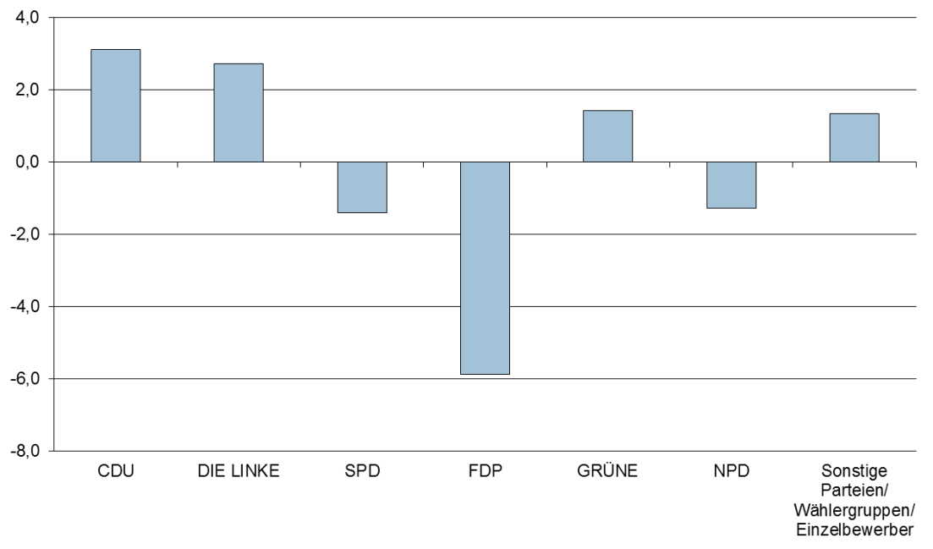

3.5.2 Wahlgebiet: |  |  | Schwerin, kreisfreie Stadt

Wahl der Gemeindevertretung der kreisfreien Städte

Merkmal | 2014-05-25 |  |  | 2009-06-07
 | Stimmen |  | Gesamtzahl der Sitze in den Kreistagen bzw. Gemeinde- vertretungen | Stimmen |  | Gesamtzahl der Sitze in den Kreistagen bzw. Gemeinde- vertretungen
 | Anzahl | % |  | Anzahl | %

Wahlberechtigte | 79,317 |  |  | 79,615
Wähler | 35,501 | 44.8 |  | 32,513 | 40.8
Ungültige Stimmen | 1,691 | 1.6 |  | 1,573 | 1.6
Gültige Stimmen | 102,848 | 98.4 | 45 | 94,279 | 98.4 | 45
davon entfallen auf
CDU | 25,534 | 24.8 | 11 | 20,787 | 22.0 | 10
DIE LINKE | 25,316 | 24.6 | 11 | 24,183 | 25.7 | 12
SPD | 20,094 | 19.5 | 9 | 20,751 | 22.0 | 10
FDP | 3,121 | 3.0 | 1 | 6,004 | 6.4 | 3
GRÜNE | 7,977 | 7.8 | 4 | 8,807 | 9.3 | 4
[ASK] | 1,783 | 1.7 | 1 | x | x | x
AfD | 6,034 | 5.9 | 3 | x | x | x
UB | 11,534 | 11.2 | 5 | 10,408 | 11.0 | 5

Ahlgrim, Brigitte | 158 | 0.2 | - | x | x | x
Falk, Benno | 142 | 0.1 | - | x | x | x
Fründt, Friedemann | 214 | 0.2 | - | x | x | x
Herz, Peter | 66 | 0.1 | - | x | x | x
Kuhlmann, Peter | 130 | 0.1 | - | 396 | 0.4 | -
Szymik, Jan | 745 | 0.7 | - | x | x | x

Sonstige | x | x | x | 2,943 | 3.1 | 1

Gewinne/Verluste der Parteien gegenüber 2009 in Prozentpunkten
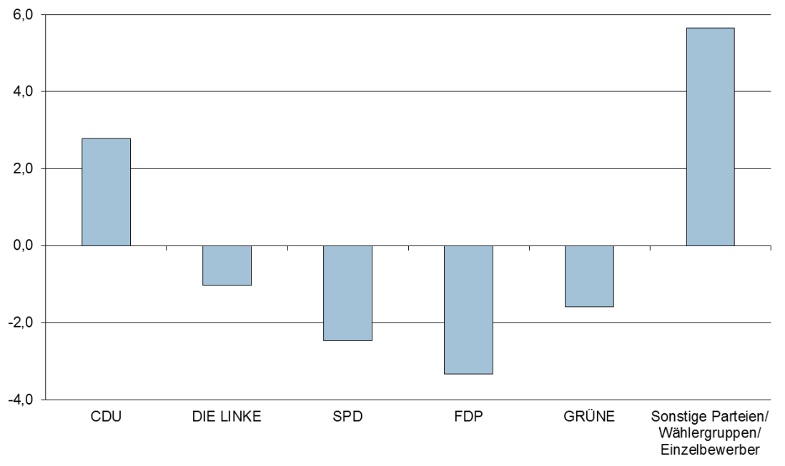

3.5.3 Wahlgebiet: |  |  | Mecklenburgische Seenplatte, Landkreis

Wahl der Kreistage der Landkreise

Merkmal | 2014-05-25 |  |  | 2011-09-04
 | Stimmen |  | Gesamtzahl der Sitze in den Kreistagen bzw. Gemeinde- vertretungen | Stimmen |  | Gesamtzahl der Sitze in den Kreistagen bzw. Gemeinde- vertretungen
 | Anzahl | % |  | Anzahl | %

Wahlberechtigte | 228,202 |  |  | 234,394
Wähler | 104,197 | 45.7 |  | 117,786 | 50.3
Ungültige Stimmen | 8,813 | 2.9 |  | 10,429 | 3.0
Gültige Stimmen | 296,042 | 97.1 | 77 | 332,859 | 97.0 | 77
davon entfallen auf
CDU | 103,877 | 35.1 | 27 | 95,552 | 28.7 | 22
SPD | 60,180 | 20.3 | 16 | 98,697 | 29.7 | 23
DIE LINKE | 63,062 | 21.3 | 16 | 69,723 | 20.9 | 16
GRÜNE | 15,858 | 5.4 | 4 | 22,770 | 6.8 | 5
NPD | 9,806 | 3.3 | 2 | 16,037 | 4.8 | 4
FDP | 9,915 | 3.3 | 3 | 14,871 | 4.5 | 3
Aktionsbündnis gegen unkontrollierten Windkraftausbau | 3,318 | 1.1 | 1 | x | x | x
AfD | 12,013 | 4.1 | 3 | x | x | x
Freie Wähler MSP | 8,644 | 2.9 | 2 | 11,187 | 3.4 | 3
PIRATEN | 3,317 | 1.1 | 1 | x | x | x
WGLR | 2,505 | 0.8 | 1 | 3,405 | 1.0 | 1

Grund, Andreas | 2,872 | 1.0 | 1 | x | x | x
Hoffmann, Hans-Ullrich | 168 | 0.1 | - | x | x | x
Kardetzky, Marko | 453 | 0.2 | - | 472 | 0.1 | -
Meincke, Stefan | 54 | 0.0 | - | x | x | x

Sonstige | x | x | x | 145 | 0.0 | -

Gewinne/Verluste der Parteien gegenüber 2011 in Prozentpunkten
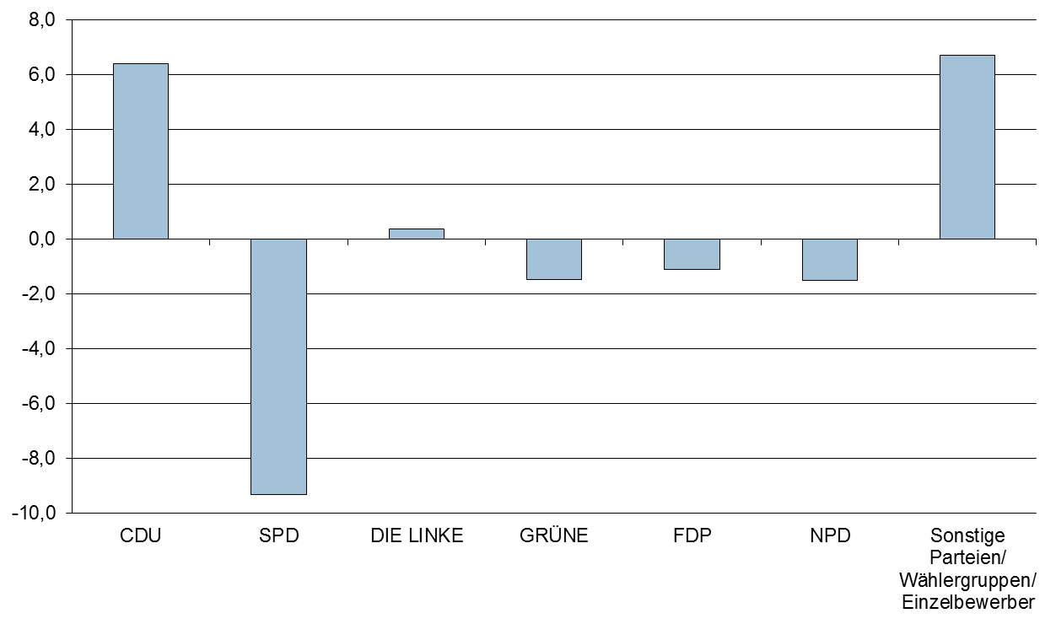

3.5.4 Wahlgebiet: |  |  | Landkreis Rostock, Landkreis

Wahl der Kreistage der Landkreise

Merkmal | 2014-05-25 |  |  | 2011-09-04
 | Stimmen |  | Gesamtzahl der Sitze in den Kreistagen bzw. Gemeinde- vertretungen | Stimmen |  | Gesamtzahl der Sitze in den Kreistagen bzw. Gemeinde- vertretungen
 | Anzahl | % |  | Anzahl | %

Wahlberechtigte | 181,658 |  |  | 184,135
Wähler | 86,863 | 47.8 |  | 97,082 | 52.7
Ungültige Stimmen | 7,103 | 2.8 |  | 6,904 | 2.4
Gültige Stimmen | 248,127 | 97.2 | 69 | 275,574 | 97.6 | 69
davon entfallen auf
CDU | 94,986 | 38.3 | 26 | 79,609 | 28.9 | 20
SPD | 46,538 | 18.8 | 13 | 82,644 | 30.0 | 21
DIE LINKE | 47,163 | 19.0 | 13 | 53,903 | 19.6 | 13
GRÜNE | 13,337 | 5.4 | 4 | 20,338 | 7.4 | 5
NPD | 6,977 | 2.8 | 2 | 10,969 | 4.0 | 3
FDP | 9,091 | 3.7 | 3 | 12,917 | 4.7 | 3
AUF | 1,975 | 0.8 | 1 | 2,659 | 1.0 | 1
AfD | 9,030 | 3.6 | 3 | x | x | x
Freie Wähler LRO | 12,084 | 4.9 | 3 | 6,882 | 2.5 | 2

Broksch, Erwin | 283 | 0.1 | - | x | x | x
Dr. Dettmann, Reinhard | 4,165 | 1.7 | 1 | 2,390 | 0.9 | 1
Heinrich, Siegfried | 179 | 0.1 | - | 64 | 0.0 | -
Neick, Wilfried | 184 | 0.1 | - | x | x | x
Nelson, Rosemarie | 321 | 0.1 | - | x | x | x
Reincke, Toni | 904 | 0.4 | - | x | x | x
Röse, Matthias | 411 | 0.2 | - | x | x | x
Schroeder, Ronny | 96 | 0.0 | - | x | x | x
Sell, Kevin | 403 | 0.2 | - | x | x | x

Sonstige | x | x | x | 3,199 | 1.2 | -

Gewinne/Verluste der Parteien gegenüber 2011 in Prozentpunkten
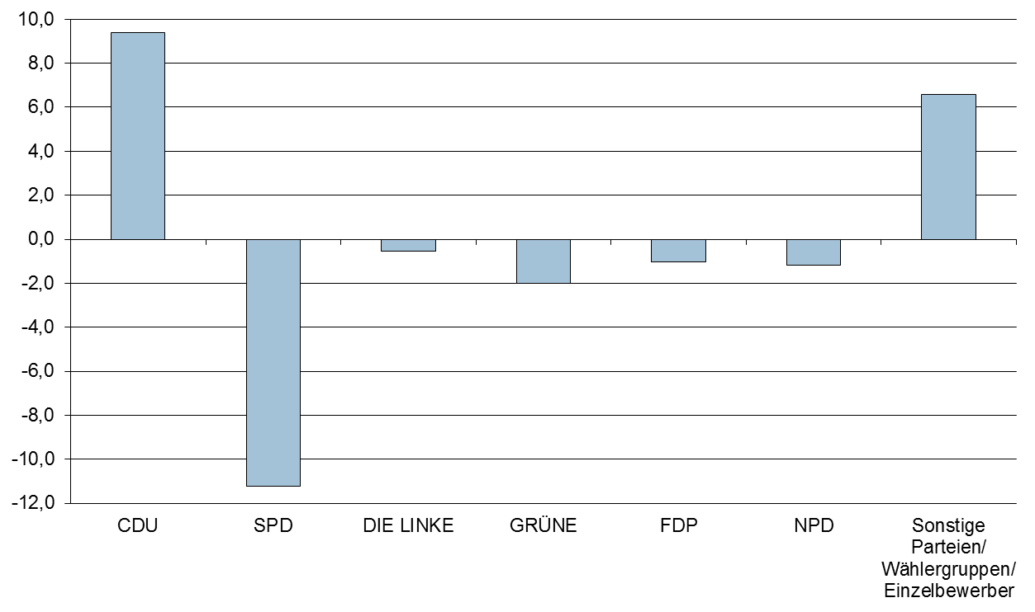

3.5.5 Wahlgebiet: |  |  | Vorpommern-Rügen, Landkreis

Wahl der Kreistage der Landkreise

Merkmal | 2014-05-25 |  |  | 2011-09-04
 | Stimmen |  | Gesamtzahl der Sitze in den Kreistagen bzw. Gemeinde- vertretungen | Stimmen |  | Gesamtzahl der Sitze in den Kreistagen bzw. Gemeinde- vertretungen
 | Anzahl | % |  | Anzahl | %

Wahlberechtigte | 194,973 |  |  | 198,301
Wähler | 87,047 | 44.6 |  | 95,393 | 48.1
Ungültige Stimmen | 8,522 | 3.3 |  | 8,802 | 3.2
Gültige Stimmen | 246,638 | 96.7 | 69 | 270,311 | 96.8 | 69
davon entfallen auf
CDU | 101,413 | 41.1 | 28 | 94,805 | 35.1 | 24
SPD | 33,153 | 13.4 | 9 | 52,464 | 19.4 | 14
DIE LINKE | 41,607 | 16.9 | 12 | 52,642 | 19.5 | 14
GRÜNE | 13,796 | 5.6 | 4 | 16,808 | 6.2 | 4
NPD | 6,090 | 2.5 | 2 | 11,542 | 4.3 | 3
FDP | 8,874 | 3.6 | 3 | 12,981 | 4.8 | 3
AfD | 11,314 | 4.6 | 3 | x | x | x
Bauernverband | 8,927 | 3.6 | 3 | 8,368 | 3.1 | 2
BFR | 4,478 | 1.8 | 1 | 7,490 | 2.8 | 2
Bürger für Stralsund | 8,872 | 3.6 | 3 | 8,115 | 3.0 | 2
WGW | 913 | 0.4 | - | x | x | x
Adomeit | 3,627 | 1.5 | 1 | 2,763 | 1.0 | 1

Butter, Manfred | 284 | 0.1 | - | x | x | x
Falkert, Rita | 606 | 0.2 | - | x | x | x
Fröhlich, Wolfgang | 323 | 0.1 | - | 346 | 0.1 | -
Galepp, Mario | 718 | 0.3 | - | x | x | x
Dr. Heyden, Henning | 980 | 0.4 | - | x | x | x
Koesling, Sebastian | 229 | 0.1 | - | x | x | x
Seifert, Frank | 434 | 0.2 | - | x | x | x

Sonstige | x | x | x | 1,987 | 0.7 | -

Gewinne/Verluste der Parteien gegenüber 2011 in Prozentpunkten
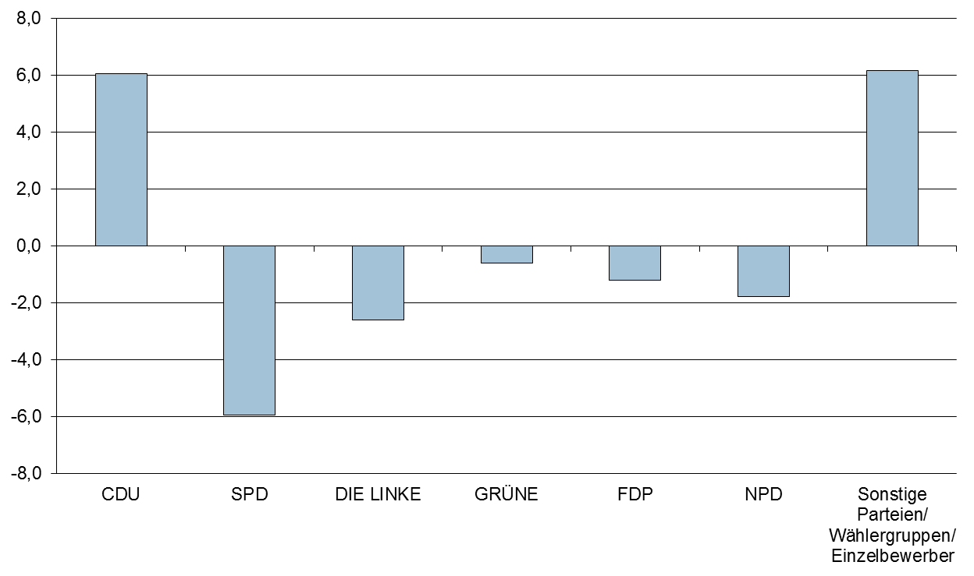

3.5.6 Wahlgebiet: |  |  | Nordwestmecklenburg, Landkreis

Wahl der Kreistage der Landkreise

Merkmal | 2014-05-25 |  |  | 2011-09-04
 | Stimmen |  | Gesamtzahl der Sitze in den Kreistagen bzw. Gemeinde- vertretungen | Stimmen |  | Gesamtzahl der Sitze in den Kreistagen bzw. Gemeinde- vertretungen
 | Anzahl | % |  | Anzahl | %

Wahlberechtigte | 132,555 |  |  | 134,092
Wähler | 64,210 | 48.4 |  | 69,083 | 51.5
Ungültige Stimmen | 5,401 | 2.9 |  | 5,382 | 2.7
Gültige Stimmen | 183,226 | 97.1 | 61 | 197,233 | 97.3 | 61
davon entfallen auf
CDU | 52,373 | 28.6 | 18 | 47,729 | 24.2 | 15
SPD | 45,579 | 24.9 | 15 | 71,656 | 36.3 | 22
DIE LINKE | 33,013 | 18.0 | 11 | 36,192 | 18.3 | 11
GRÜNE | 9,791 | 5.3 | 3 | 14,118 | 7.2 | 4
NPD | 4,644 | 2.5 | 2 | 8,448 | 4.3 | 3
FDP | 6,340 | 3.5 | 2 | 7,698 | 3.9 | 3
RENTNER | 1,921 | 1.0 | 1 | 1,196 | 0.6 | -
AfD | 8,810 | 4.8 | 3 | x | x | x
Freie Wähler NWM | 4,145 | 2.3 | 1 | 3,801 | 1.9 | 1
LUL | 11,171 | 6.1 | 4 | 6,247 | 3.2 | 2
PIRATEN | 2,583 | 1.4 | 1 | x | x | x
WGB | 278 | 0.2 | - | x | x | x
WG Upahl-Hanshagen | 305 | 0.2 | - | x | x | x
WIR | 447 | 0.2 | - | x | x | x

Born, Torsten | 297 | 0.2 | - | x | x | x
Gossel, Hans-Peter | 755 | 0.4 | - | x | x | x
Reininghaus, Martin | 774 | 0.4 | - | x | x | x

Sonstige | x | x | x | 148 | 0.1 | -

Gewinne/Verluste der Parteien gegenüber 2011 in Prozentpunkten
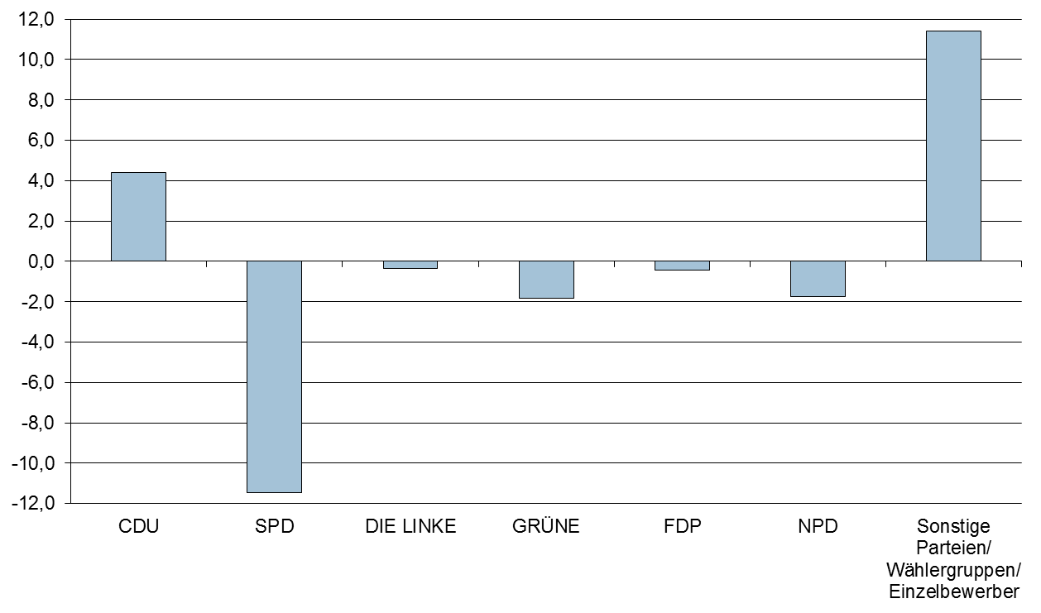

3.5.7 Wahlgebiet: |  |  | Vorpommern-Greifswald, Landkreis

Wahl der Kreistage der Landkreise

Merkmal | 2014-05-25 |  |  | 2011-09-04
 | Stimmen |  | Gesamtzahl der Sitze in den Kreistagen bzw. Gemeinde- vertretungen | Stimmen |  | Gesamtzahl der Sitze in den Kreistagen bzw. Gemeinde- vertretungen
 | Anzahl | % |  | Anzahl | %

Wahlberechtigte | 205,058 |  |  | 210,138
Wähler | 97,842 | 47.7 |  | 105,786 | 50.3
Ungültige Stimmen | 8,425 | 2.9 |  | 11,036 | 3.6
Gültige Stimmen | 278,081 | 97.1 | 69 | 299,119 | 96.4 | 69
davon entfallen auf
CDU | 96,232 | 34.6 | 24 | 84,735 | 28.3 | 19
SPD | 37,088 | 13.3 | 9 | 58,859 | 19.7 | 14
DIE LINKE | 49,164 | 17.7 | 12 | 55,836 | 18.7 | 13
GRÜNE | 11,203 | 4.0 | 3 | 18,266 | 6.1 | 4
NPD | 18,378 | 6.6 | 5 | 26,774 | 9.0 | 6
FDP | 6,530 | 2.3 | 2 | 9,236 | 3.1 | 2
PIRATEN | 3,749 | 1.3 | 1 | 4,598 | 1.5 | 1
AfD | 13,503 | 4.9 | 3 | x | x | x
AL | 2,549 | 0.9 | 1 | x | x | x
BBG | 886 | 0.3 | - | x | x | x
BG | 5,355 | 1.9 | 1 | 3,191 | 1.1 | 1
KfV | 27,279 | 9.8 | 7 | 28,496 | 9.5 | 7
UBL 94 | 957 | 0.3 | - | x | x | x
WG BV-LR | 3,956 | 1.4 | 1 | 4,182 | 1.4 | 1
WG B | 259 | 0.1 | - | x | x | x

Bahner, Matthias | 509 | 0.2 | - | x | x | x
Schindler, Martin | 484 | 0.2 | - | x | x | x

Sonstige | x | x | x | 4,946 | 1.7 | 1

Gewinne/Verluste der Parteien gegenüber 2011 in Prozentpunkten
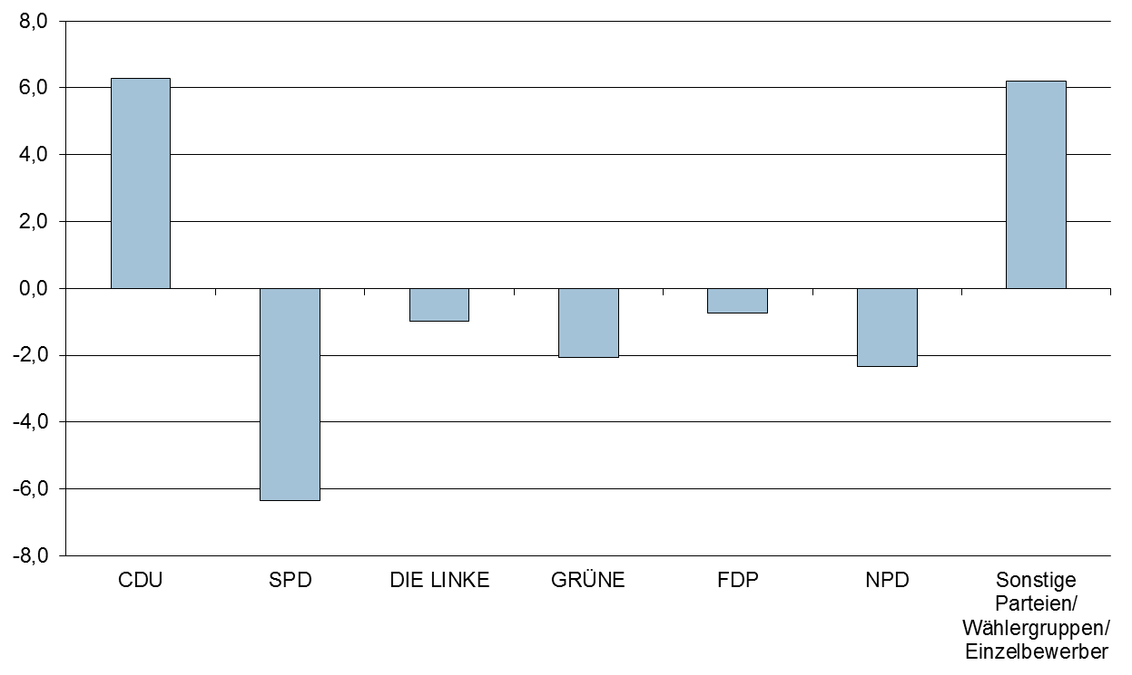

3.5.8 Wahlgebiet: |  |  | Ludwigslust-Parchim, Landkreis

Wahl der Kreistage der Landkreise

Merkmal | 2014-05-25 |  |  | 2011-09-04
 | Stimmen |  | Gesamtzahl der Sitze in den Kreistagen bzw. Gemeinde- vertretungen | Stimmen |  | Gesamtzahl der Sitze in den Kreistagen bzw. Gemeinde- vertretungen
 | Anzahl | % |  | Anzahl | %

Wahlberechtigte | 183,126 |  |  | 186,461
Wähler | 92,444 | 50.5 |  | 101,710 | 54.5
Ungültige Stimmen | 8,235 | 3.1 |  | 7,911 | 2.7
Gültige Stimmen | 261,540 | 96.9 | 77 | 286,104 | 97.3 | 77
davon entfallen auf
CDU | 83,618 | 32.0 | 25 | 79,379 | 27.7 | 21
SPD | 66,748 | 25.5 | 20 | 92,473 | 32.3 | 25
DIE LINKE | 46,463 | 17.8 | 14 | 51,013 | 17.8 | 14
GRÜNE | 10,750 | 4.1 | 3 | 16,054 | 5.6 | 4
NPD | 9,281 | 3.5 | 3 | 15,670 | 5.5 | 4
FDP | 10,276 | 3.9 | 3 | 13,643 | 4.8 | 4
AWD | 966 | 0.4 | - | x | x | x
Allianz Bauern und ländlicher Raum | 15,509 | 5.9 | 4 | 9,244 | 3.2 | 3
AfD | 7,595 | 2.9 | 2 | x | x | x
AfL | 3,367 | 1.3 | 1 | x | x | x
Freie Wähler LUP | 2,264 | 0.9 | 1 | 3,257 | 1.1 | 1
PIRATEN | 2,133 | 0.8 | 1 | x | x | x
WG "Wöbbelin" | 653 | 0.2 | - | x | x | x

Dr. Feige, Klaus-Dieter | 556 | 0.2 | - | x | x | x
Gliese, David | 81 | 0.0 | - | x | x | x
Griepentrog, Maria | 302 | 0.1 | - | x | x | x
Nowak, Günter | 100 | 0.0 | - | x | x | x
Pfaff, Birgit | 258 | 0.1 | - | x | x | x
Preis, Reiner | 135 | 0.1 | - | x | x | x
Topp, Henry | 485 | 0.2 | - | x | x | x

Sonstige | x | x | x | 5,371 | 1.9 | 1

Gewinne/Verluste der Parteien gegenüber 2011 in Prozentpunkten

